Sheet1
（公財）日本水泳連盟 競技役員ユニフォーム 注文書
 |  |  |  |  |  |  |  |  | 一般社団法人秋田県水泳連盟
競技役員ユニフォームは、競技役員資格のある方が注文できます。
個人または地区協等団体で取りまとめの上、以下に数を入力し、メールで提出してください。
メーカー在庫の関係で納入時期は未定です。
代金はウエアをお渡しの際に頂きます。（送料は県水連負担）

提出先：県水連副理事長 黒澤貢 |  |  |  | akitaswim2014@gmail.com

締切：第一期 ５月末

 |  |  |  | 所属団体名

 |  |  |  | 氏名または代表者名

●ポロシャツ（\4,180 ただし4XO以上は\7,480)
SS | S | M | L | O | XO | 2XO | 3XO | 4XO | 6XO | 8XO
0 | 0 | 0 | 0 | 0 | 0 | 0 | 0 | 0 | 0 | 0

 |  |  |  | ポロシャツ合計数 |  | 0
 |  |  |  | ポロシャツ金額 |  | ¥0

●パンツ(\7,000)
XS | S | M | L | XL | 2XL | 3XL | 4XL
0 | 0 | 0 | 0 | 0 | 0 | 0 | 0

 |  |  |  | パンツ合計数 |  | 0
 |  |  |  | パンツ金額 |  | ¥0 |  | 合計 | ¥0

ポロシャツサイズ表
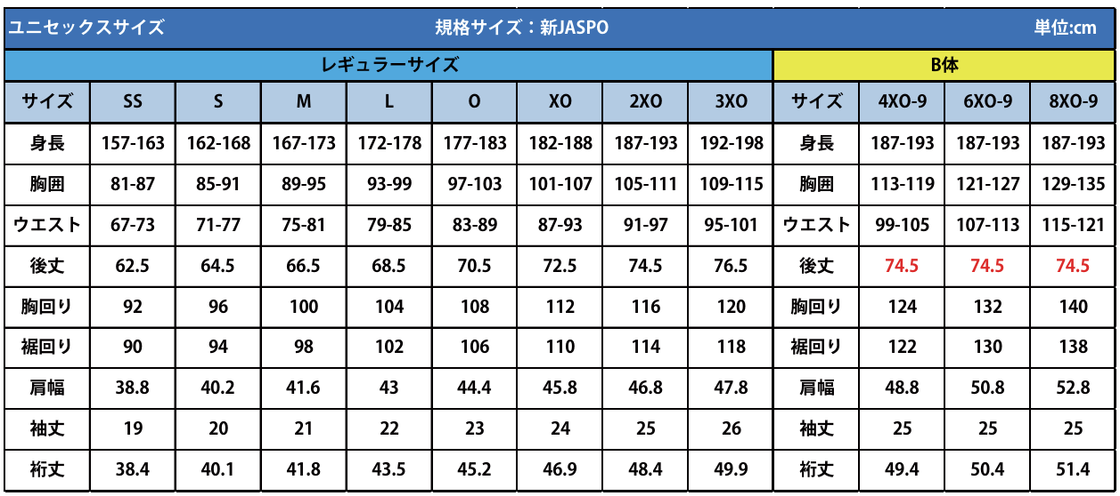

パンツサイズ表

